博士公共英语课
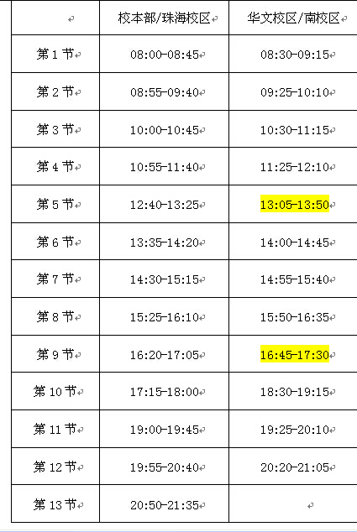
石牌校区 |  |  |  |  |  | 番禺校区
星期二 |  |  |  |  |  | 星期四
7-8节 | 班次 | 地点 | 教室座位数 | 容量 | 教师 | 6-7节 | 班次 | 地点 | 容量 | 教师
 | 博士英语（第一外语）1 |  | 85 | 58 |  |  | 博士英语（第一外语）9 |  | 80
 | 博士英语（第一外语）2 |  | 85 | 58 |  |  | 博士英语（第一外语）10 |  | 80
 | 博士英语（第一外语）3 |  | 85 | 58 |  | 8-9节 | 博士英语（第一外语）11 |  | 80
 | 博士英语（第一外语）4 |  | 85 | 58 |  |  | 博士英语（第一外语）12 |  | 80
 | 博士英语（第一外语）5 |  | 85 | 58 |  |  | 博士英语（第一外语）13 |  | 80
9-10节 | 博士英语（第一外语）6 |  | 85 | 58
 | 博士英语（第一外语）7 |  | 85 | 58
 | 博士英语（第一外语）8 |  | 85 | 58

